Supplier Quote
16
Please fill all yellow cells. No prices have been pre-filled. Enter product cost, shipping cost, delivery time and shipping method for quantities 1, 2 and 3 to each market.
Product image | product name | QUOTE IMAGE / NOTES | Sale price on my store (leave blank) | MARKET | Product cost | Shipping cost | Total tax exclusive | Bäverbutiken link | TEMU LINK | Supplier ref / variant | NORWAY |  |  |  |  |  | UK |  |  |  |  |  | US
 |  |  |  |  |  |  |  |  |  |  | Qty | Product cost | Shipping cost | Total ex. tax | Delivery time | Shipping method | Qty | Product cost | Shipping cost | Total ex. tax | Delivery time | Shipping method | Qty | Product cost | Shipping cost | Total ex. tax | Delivery time | Shipping method
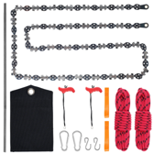 | Repsågen för höga grenar 135 cm (09-26) | AliExpress: US $33.89. Vår räkning: landad ca 490 kr, tänkt butikspris 899 kr. Originaltitel: Repsågen för höga grenar 135 cm |  | SWEDEN |  |  |  |  | https://www.aliexpress.com/item/1005012679516915.html |  | 100
 |  |  |  |  |  |  |  |  |  |  | 200
 |  |  |  |  |  |  |  |  |  |  | 300

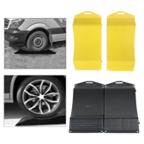 | Däckvaggorna under det uppställda hjulet, 2-pack (09-26) | AliExpress: US $15.45. Vår räkning: landad ca 224 kr, tänkt butikspris 549 kr. Originaltitel: Däckvaggorna under det uppställda hjulet, 2-pack |  | SWEDEN |  |  |  |  | https://www.aliexpress.com/item/1005012302238679.html |  | 100
 |  |  |  |  |  |  |  |  |  |  | 200
 |  |  |  |  |  |  |  |  |  |  | 300

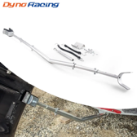 | Motorstödet till utombordaren på trailern (09-26) | AliExpress: US $22.35. Vår räkning: landad ca 323 kr, tänkt butikspris 649 kr. Originaltitel: Motorstödet till utombordaren på trailern |  | SWEDEN |  |  |  |  | https://www.aliexpress.com/item/1005008665548777.html |  | 100
 |  |  |  |  |  |  |  |  |  |  | 200
 |  |  |  |  |  |  |  |  |  |  | 300

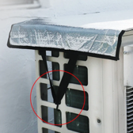 | Luftvärmepumpens topphuv med remmar (09-26) | AliExpress: US $4.51. Vår räkning: landad ca 66 kr, tänkt butikspris 299 kr. Originaltitel: Luftvärmepumpens topphuv med remmar |  | SWEDEN |  |  |  |  | https://www.aliexpress.com/item/1005012717493238.html |  | 100
 |  |  |  |  |  |  |  |  |  |  | 200
 |  |  |  |  |  |  |  |  |  |  | 300

 | Rännstaven till högtryckstvätten (09-26) | AliExpress: US $13.45. Vår räkning: landad ca 194 kr, tänkt butikspris 499 kr. Originaltitel: Rännstaven till högtryckstvätten |  | SWEDEN |  |  |  |  | https://www.aliexpress.com/item/1005007570260883.html |  | 100
 |  |  |  |  |  |  |  |  |  |  | 200
 |  |  |  |  |  |  |  |  |  |  | 300

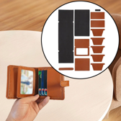 | Läderplånbokssetet, 14 delar förstansade (09-26) | AliExpress: US $22.99. Vår räkning: landad ca 332 kr, tänkt butikspris 699 kr. Originaltitel: Läderplånbokssetet, 14 delar förstansade |  | SWEDEN |  |  |  |  | https://www.aliexpress.com/item/1005013214583536.html |  | 100
 |  |  |  |  |  |  |  |  |  |  | 200
 |  |  |  |  |  |  |  |  |  |  | 300

 | Flugbindningssetet med städ, 6 delar (09-26) | AliExpress: US $14.7. Vår räkning: landad ca 212 kr, tänkt butikspris 489 kr. Originaltitel: Flugbindningssetet med städ, 6 delar |  | SWEDEN |  |  |  |  | https://www.aliexpress.com/item/1005004852665500.html |  | 100
 |  |  |  |  |  |  |  |  |  |  | 200
 |  |  |  |  |  |  |  |  |  |  | 300

 | Värmemössan 2-i-1 med halskrage (09-27) | AliExpress: US $13.36. Vår räkning: landad ca 194 kr, tänkt butikspris 499 kr. Originaltitel: Värmemössan 2-i-1 med halskrage |  | SWEDEN |  |  |  |  | https://www.aliexpress.com/item/1005010536203523.html |  | 100
 |  |  |  |  |  |  |  |  |  |  | 200
 |  |  |  |  |  |  |  |  |  |  | 300

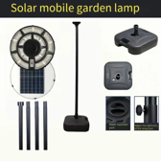 | Flyttbara solcellslyktan 2 m (09-27) | AliExpress: US $23.89. Vår räkning: landad ca 346 kr, tänkt butikspris 899 kr. Originaltitel: Flyttbara solcellslyktan 2 m |  | SWEDEN |  |  |  |  | https://www.aliexpress.com/item/1005009341001409.html |  | 100
 |  |  |  |  |  |  |  |  |  |  | 200
 |  |  |  |  |  |  |  |  |  |  | 300

 | Grindstolpens solcellslykta (09-27) | AliExpress: US $25.59. Vår räkning: landad ca 370 kr, tänkt butikspris 799 kr. Originaltitel: Grindstolpens solcellslykta |  | SWEDEN |  |  |  |  | https://www.aliexpress.com/item/1005009104706851.html |  | 100
 |  |  |  |  |  |  |  |  |  |  | 200
 |  |  |  |  |  |  |  |  |  |  | 300

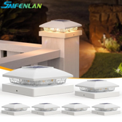 | Staketstolparnas solcellshattar 2-pack (09-27) | AliExpress: US $18.9. Vår räkning: landad ca 273 kr, tänkt butikspris 599 kr. Originaltitel: Staketstolparnas solcellshattar 2-pack |  | SWEDEN |  |  |  |  | https://www.aliexpress.com/item/1005011543839599.html |  | 100
 |  |  |  |  |  |  |  |  |  |  | 200
 |  |  |  |  |  |  |  |  |  |  | 300

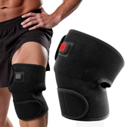 | Knävärmarna 2-pack för passet (09-27) | AliExpress: US $8.99. Vår räkning: landad ca 260 kr, tänkt butikspris 599 kr. Originaltitel: Knävärmarna 2-pack för passet |  | SWEDEN |  |  |  |  | https://www.aliexpress.com/item/1005010441266600.html |  | 100
 |  |  |  |  |  |  |  |  |  |  | 200
 |  |  |  |  |  |  |  |  |  |  | 300

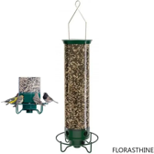 | Viktstyrda fågelautomaten som snurrar (09-27) | AliExpress: US $40.99. Vår räkning: landad ca 593 kr, tänkt butikspris 999 kr. Originaltitel: Viktstyrda fågelautomaten som snurrar |  | SWEDEN |  |  |  |  | https://www.aliexpress.com/item/1005013047622586.html |  | 100
 |  |  |  |  |  |  |  |  |  |  | 200
 |  |  |  |  |  |  |  |  |  |  | 300

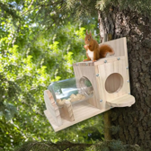 | Ekorrburken i glas på trädet (09-27) | AliExpress: US $9.25. Vår räkning: landad ca 134 kr, tänkt butikspris 399 kr. Originaltitel: Ekorrburken i glas på trädet |  | SWEDEN |  |  |  |  | https://www.aliexpress.com/item/1005012902518850.html |  | 100
 |  |  |  |  |  |  |  |  |  |  | 200
 |  |  |  |  |  |  |  |  |  |  | 300

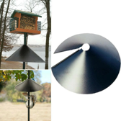 | Ekorrkonen till matarstolpen (09-27) | AliExpress: US $12.06. Vår räkning: landad ca 174 kr, tänkt butikspris 419 kr. Originaltitel: Ekorrkonen till matarstolpen |  | SWEDEN |  |  |  |  | https://www.aliexpress.com/item/1005012988291851.html |  | 100
 |  |  |  |  |  |  |  |  |  |  | 200
 |  |  |  |  |  |  |  |  |  |  | 300

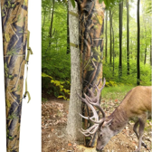 | Viltfoderpåsen för rådjur (09-27) | AliExpress: US $37.89. Vår räkning: landad ca 548 kr, tänkt butikspris 999 kr. Originaltitel: Viltfoderpåsen för rådjur |  | SWEDEN |  |  |  |  | https://www.aliexpress.com/item/1005012026092869.html |  | 100
 |  |  |  |  |  |  |  |  |  |  | 200
 |  |  |  |  |  |  |  |  |  |  | 300

